Karte
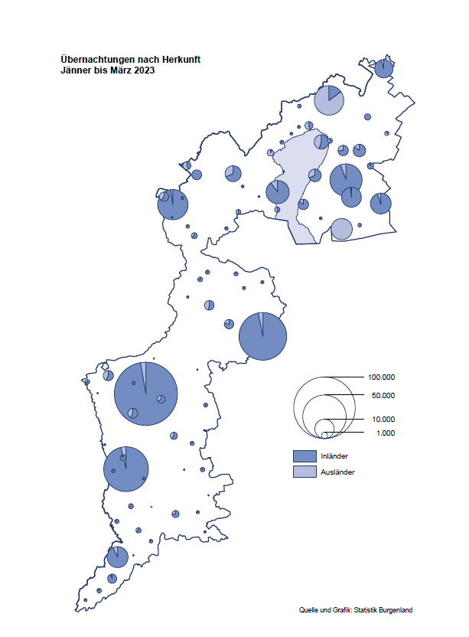

Bgld
Ankünfte nach Unterkunftsart |  |  |  |  |  |  |  | Übernachtungen nach Unterkunftsart |  |  |  |  |  |  |  | Daten für Grafik 2:
März 2023 |  |  |  |  |  |  |  | März 2023 |  |  |  |  |  |  |  |  | Monat | 2023 | 2022 | Ø 2012-2022 | 2022 | 2021 | 2020 | 2019 | 2018 | 2017 | 2016 | 2015 | 2014 | 2013 | 2012

Unterkunftsart | Ankünfte |  |  |  |  |  |  | Unterkunftsart | Übernachtungen |  |  |  |  |  |  |  |  | 428,795 | 2,935,453 | 2,884,016 | 2,935,453 | 2,510,061 | 2,287,961 | 3,144,232 | 3,050,564 | 3,092,657 | 3,084,025 | 2,914,691 | 2,912,637 | 2,853,243 | 2,938,655
 | Inländer |  | Ausländer |  | insgesamt |  |  |  | Inländer |  | Ausländer |  | insgesamt
 | 2022 | 2023 | 2022 | 2023 | 2022 | 2023 | % |  | 2022 | 2023 | 2022 | 2023 | 2022 | 2023 | % | Jänner | 1 | 138,816 | 115,620 | 127,704 | 115,620 | 29,476 | 145,353 | 142,561 | 145,246 | 145,386 | 144,674 | 134,038 | 133,981 | 132,179 | 136,230
 |  |  |  |  |  |  |  |  |  |  |  |  |  |  |  | Feber | 2 | 140,234 | 121,086 | 129,390 | 121,086 | 34,472 | 151,431 | 140,588 | 142,295 | 142,728 | 145,581 | 135,782 | 142,631 | 131,305 | 135,387
Burgenland | 40,801 | 45,938 | 7,424 | 9,108 | 48,225 | 55,046 | 14.1% | Burgenland | 117,988 | 127,029 | 20,376 | 22,716 | 138,364 | 149,745 | 8.2% | März | 3 | 149,745 | 138,364 | 138,018 | 138,364 | 45,792 | 64,358 | 163,253 | 168,732 | 155,317 | 173,021 | 148,988 | 147,200 | 164,265 | 148,907
Gewerbl. Beherbergungsbetrieb | 36,637 | 40,299 | 6,447 | 7,950 | 43,084 | 48,249 | 12.0% | Gewerbl. Beherbergungsbetrieb | 84,953 | 84,011 | 16,222 | 17,419 | 101,175 | 101,430 | 0.3% | April | 4 |  | 227,240 | 181,872 | 227,240 | 50,285 | 5,072 | 244,826 | 224,025 | 232,034 | 202,440 | 201,029 | 212,756 | 185,187 | 215,698
5/4-Stern | 29,316 | 32,071 | 3,448 | 4,719 | 32,764 | 36,790 | 12.3% | 5/4-Stern | 69,446 | 68,375 | 9,215 | 10,595 | 78,661 | 78,970 | 0.4% | Mai | 5 |  | 290,079 | 258,657 | 290,079 | 158,476 | 46,179 | 283,418 | 306,488 | 278,950 | 328,809 | 292,559 | 285,056 | 297,188 | 278,023
3-Stern | 5,861 | 6,684 | 1,363 | 1,611 | 7,224 | 8,295 | 14.8% | 3-Stern | 12,689 | 12,985 | 3,499 | 3,992 | 16,188 | 16,977 | 4.9% | Juni | 6 |  | 341,645 | 310,409 | 341,645 | 333,648 | 233,437 | 353,757 | 312,160 | 347,452 | 298,750 | 304,686 | 319,646 | 276,693 | 292,628
2/1-Stern | 1,460 | 1,544 | 1,636 | 1,620 | 3,096 | 3,164 | 2.2% | 2/1-Stern | 2,818 | 2,651 | 3,508 | 2,832 | 6,326 | 5,483 | -13.3% | Juli | 7 |  | 407,558 | 427,499 | 407,558 | 472,159 | 447,640 | 430,134 | 431,967 | 436,808 | 437,717 | 417,086 | 403,168 | 408,674 | 409,575
Privatquartier nicht auf Bauernhof | 948 | 633 | 301 | 255 | 1,249 | 888 | -28.9% | Privatquartier nicht auf Bauernhof | 1,964 | 1,331 | 903 | 1,304 | 2,867 | 2,635 | -8.1% | Aug | 8 |  | 470,298 | 506,682 | 470,298 | 557,336 | 546,671 | 513,292 | 486,508 | 503,565 | 510,434 | 483,048 | 494,104 | 488,499 | 519,743
Privatquartier auf Bauernhof | 331 | 297 | 107 | 72 | 438 | 369 | -15.8% | Privatquartier auf Bauernhof | 595 | 496 | 259 | 171 | 854 | 667 | -21.9% | Sept | 9 |  | 294,755 | 302,431 | 294,755 | 360,851 | 369,853 | 301,838 | 294,404 | 306,558 | 299,008 | 282,739 | 260,716 | 264,879 | 291,135
Campingplatz | 67 | 1,002 | 19 | 66 | 86 | 1,068 |  | Campingplatz | 100 | 1,937 | 32 | 151 | 132 | 2,088 |  | Okt | 10 |  | 230,442 | 217,801 | 230,442 | 257,755 | 203,553 | 225,667 | 217,367 | 218,450 | 217,470 | 203,272 | 206,019 | 203,858 | 211,959
Kurheim der Sozialvers.träger | 436 | 564 | 3 | 3 | 439 | 567 | 29.2% | Kurheim der Sozialvers.träger | 10,278 | 11,585 | 67 | 62 | 10,345 | 11,647 | 12.6% | Nov | 11 |  | 164,130 | 161,467 | 164,130 | 126,150 | 46,036 | 193,867 | 183,958 | 181,241 | 179,370 | 171,475 | 171,477 | 179,421 | 179,009
Private und öffentliche Kurheime | 1,110 | 1,374 | 19 | 15 | 1,129 | 1,389 | 23.0% | Private und öffentliche Kurheime | 17,053 | 23,971 | 237 | 251 | 17,290 | 24,222 | 40.1% | Dez | 12 |  | 134,236 | 122,088 | 134,236 | 83,661 | 28,378 | 151,031 | 137,414 | 144,168 | 146,751 | 139,989 | 135,883 | 121,095 | 120,361
Jugendherberge | 187 | 208 | 0 | 33 | 187 | 241 | 28.9% | Jugendherberge | 240 | 229 | 0 | 605 | 240 | 834
Ferienwohnung, Ferienhaus | 1,004 | 1,437 | 504 | 654 | 1,508 | 2,091 | 38.7% | Ferienwohnung, Ferienhaus | 2,551 | 3,149 | 2,518 | 2,475 | 5,069 | 5,624 | 10.9% | Überschrift1: | Übernachtungen im Burgenland 2015
Sonstige Unterkunft | 81 | 124 | 24 | 60 | 105 | 184 | 75.2% | Sonstige Unterkunft | 254 | 320 | 138 | 278 | 392 | 598 | 52.6% | Überschrift2: | im Vergleich zu 2015 und Ø 2005-2015

Übernachtungen im März nach Unterkunftsarten
Übernachtungen nach Monaten
 | Ø 2012-2022 | 2022 | 2023
Jänner | 127,704 | 115,620 | 138,816
Feber | 129,390 | 121,086 | 140,234
März | 138,018 | 138,364 | 149,745
April | 181,872 | 227,240
Mai | 258,657 | 290,079
Juni | 310,409 | 341,645
Juli | 427,499 | 407,558
Aug | 506,682 | 470,298
Sept | 302,431 | 294,755
Okt | 217,801 | 230,442
Nov | 161,467 | 164,130
Dez | 122,088 | 134,236
 |  |  |  |  |  |  |  |  |  |  |  |  |  |  |  | Daten für Grafik 1:
 |  |  |  |  |  |  |  |  |  |  |  |  |  |  |  |  | 2023 | 2022
 |  |  |  |  |  |  |  |  |  |  |  |  |  |  |  | 5/4-Stern | 78,970 | 78,661
 |  |  |  |  |  |  |  |  |  |  |  |  |  |  |  | 3-Stern | 16,977 | 16,188
 |  |  |  |  |  |  |  |  |  |  |  |  |  |  |  | 2/1-Stern | 5,483 | 6,326
 |  |  |  |  |  |  |  |  |  |  |  |  |  |  |  | Privatquartier | 3,302 | 3,721
 |  |  |  |  |  |  |  |  |  |  |  |  |  |  |  | Campingplatz | 2,088 | 132
 |  |  |  |  |  |  |  |  |  |  |  |  |  |  |  | Kurheim, Erhol. | 35,869 | 27,635
 |  |  |  |  |  |  |  |  |  |  |  |  |  |  |  | Sonst. Unterk. | 7,056 | 5,701

 |  |  |  |  |  |  |  |  |  |  |  |  |  |  |  | Kontrolle | 149,745 | 138,364

Gemeinde20
Die 20 Gemeinden mit den meisten Übernachtungen
März 2023

Gemeinde | Ankünfte |  |  | Übernachtungen
 | 2022 | 2023 | % | 2022 | 2023 | %

Bad Tatzmannsdorf | 8,782 | 8,407 | -4.3% | 34,104 | 37,231 | 9.2%
Lutzmannsburg | 8,735 | 8,510 | -2.6% | 19,244 | 16,857 | -12.4%
Stegersbach | 6,499 | 6,512 | 0.2% | 16,394 | 15,597 | -4.9%
Bad Sauerbrunn | 703 | 682 | -3.0% | 8,473 | 9,138 | 7.8%
Frauenkirchen | 4,392 | 5,147 | 17.2% | 7,742 | 8,951 | 15.6%
Parndorf | 3,426 | 4,436 | 29.5% | 5,857 | 6,967 | 19.0%
Rust | 1,186 | 1,282 | 8.1% | 5,267 | 5,204 | -1.2%
Andau | 130 | 2,567 |  | 148 | 3,667
Jennersdorf | 1,963 | 1,934 | -1.5% | 4,358 | 3,503 | -19.6%
Sankt Andrä am Zicksee | 260 | 163 | -37.3% | 3,961 | 3,486 | -12.0%
Pamhagen | 1,040 | 730 | -29.8% | 3,576 | 3,090 | -13.6%
Kittsee | 64 | 124 | 93.8% | 1,372 | 3,026 | 120.6%
Eisenstadt | 820 | 1,613 | 96.7% | 1,930 | 2,816 | 45.9%
Podersdorf am See | 389 | 1,521 |  | 689 | 2,651
Neusiedl am See | 848 | 1,129 | 33.1% | 1,908 | 2,307 | 20.9%
Illmitz | 908 | 977 | 7.6% | 1,951 | 2,172 | 11.3%
Mönchhof | 247 | 233 | -5.7% | 1,884 | 1,674 | -11.1%
Pinkafeld | 399 | 595 | 49.1% | 570 | 1,428
Gols | 311 | 253 | -18.6% | 976 | 1,331 | 36.4%
Sankt Martin an der Raab | 409 | 620 | 51.6% | 1,007 | 1,318 | 30.9%

Die 10 Gemeinden mit den meisten Übernachtungen im März
 |  |  |  |  |  |  |  | Daten für Grafik: | 2022 | 2023 | 2022 | 2023
 |  |  |  |  |  |  | 1 | Bad Tatzmannsdorf | 34,104 | 37,231 | 103.9 | 95.1
 |  |  |  |  |  |  | 2 | Lutzmannsburg | 19,244 | 16,857 | 58.6 | 43.1
 |  |  |  |  |  |  | 3 | Stegersbach | 16,394 | 15,597 | 50.0 | 39.8
 |  |  |  |  |  |  | 4 | Bad Sauerbrunn | 8,473 | 9,138 | 25.8 | 23.3
 |  |  |  |  |  |  | 5 | Frauenkirchen | 7,742 | 8,951 | 23.6 | 22.9
 |  |  |  |  |  |  | 6 | Parndorf | 5,857 | 6,967 | 17.8 | 17.8
 |  |  |  |  |  |  | 7 | Rust | 5,267 | 5,204 | 16.1 | 13.3
 |  |  |  |  |  |  | 8 | Andau | 148 | 3,667 | 0.5 | 9.4
 |  |  |  |  |  |  | 9 | Jennersdorf | 4,358 | 3,503 | 13.3 | 8.9
 |  |  |  |  |  |  | 10 | Sankt Andrä am Zicksee | 3,961 | 3,486 | 12.1 | 8.9
 |  |  |  |  |  |  |  | restliche Gemeinden | 32,816 | 39,144 | 100.0 | 100.0

 |  |  |  |  |  |  |  | Insgesamt | 138,364 | 149,745

